02-10 TB
Control Operacional Supervisor Nave

Fecha: 02/10 TB
Supervisor SOP: | Rene Philipps | Supervisor CRM: | Jovelino Burgos | Operador Picoton: Juan Pablo Figueroa
Supervisor Caemin: | Ruben Infanta | Supervisor Nave: | Jorge Galindo | Operador Cargador: Fernando Tapia

Actividades | Controles | Responsable | Estatus | Comentarios
Control previo inicio de Actividades. (Inicio de Turno) | Check list Operacional Cargador y Picoton | Op. Maq | P | Operativos Cargador M-627 Revisado por CAEMIN. . Picoton M-855 Pendiente de revisión CAEMIN. Aljibe M-8380. Stand by: Picoton 854 Falta revision por CAEMIN. Cargador 637 Falta revision por CAEMIN. Tiempo en teleoperación: 0 min por perdida de señal.
 | Asegurar condición de equipos por Caemin | Caemin | P
Control previo al retiro del material | Confirmar tiempo de al menos 10 minutos desde el termino de picado del foso | Sup. Nave | P | Se evalua el ingreso inmediato de cargador, por disminucion de material en foso.
 | Verificar visualmente que el material en el foso este sólido (no líquido) | Sup. Nave | P | No se detecta material en estado líquido.
Control durante retiro y traslado de material | Verificar que no exista presencia de llamas, humo o indicios de ignición | Sup. Nave | P | No se aprecian fosos con materiales liquidos ni presencia de llamas en equipos
Control del tratamiento del material en explanada | Asegurar que la disposición del material favorezca el enfriamiento y que este en estado sólido (no líquido). | Sup. Nave | P | Se mantiene area despejada, se realiza retiro de material de explanada
 | Verificar que camion aljibe este disponible durante toda la actividad | Sup. Nave | P | Camion aljibe M-8380 operativo

Termografia (°C)
Picoton | Flexibles | cuña | tornamesa
CPS-1 | 40 | 160 | 20
CPS-3 | 40 | 200 | 20
CPS-2 | 40 | 280 | 20

Cargador | Batea | Parte inferior | Flexibles interiores
CPS-1 | 140 | 200 | 40
CPS-3 | 40 | 160 | 20
CPS-2 | 90 | 160 | 30

CPS | CPS-1
Ciclo | J-5
CPS | Fecha | Minutos | Baldadas | Comentarios desviaciones
Termino retiro mazamorra desde CPS | 2026-10-01 21:35:00 | 0
Bloqueo de tapas CPS | 2026-10-01 21:39:00 | 4
Ingreso Picoton foso | 2026-10-01 21:40:00 | 1
Retiro picoton foso | 2026-10-01 21:52:00 | 12 |  | 4 min picado boca // 7 min picado piso
Ingreso Cargador Foso | 2026-10-01 22:03:00 | 11
Retiro de Cargador en foso | 2026-10-01 22:09:00 | 6 | 2 | 6.5 | Ton.
Desbloqueo de tapas CPS | 2026-10-01 22:11:00 | 2
Total |  | 36

CPS | CPS-3
Ciclo | J-6
CPS | Fecha | Minutos | Baldadas | Comentarios desviaciones
Termino retiro mazamorra desde CPS | 2026-10-02 02:38:00 | 0
Bloqueo de tapas CPS | 2026-10-02 02:41:00 | 3
Ingreso Picoton foso | 2026-10-02 02:43:00 | 2
Retiro picoton foso | 2026-10-02 03:00:00 | 17 |  | 12 min picado boca // 4 min picado piso
Ingreso Cargador Foso | 2026-10-02 03:11:00 | 11
Retiro de Cargador en foso | 2026-10-02 03:15:00 | 4 | 3 | 9.85 | Ton.
Desbloqueo de tapas CPS | 2026-10-02 03:17:00 | 2
Total |  | 39

CPS | CPS-2
Ciclo | J-7
CPS | Fecha | Minutos | Baldadas | Comentarios desviaciones
Termino retiro mazamorra desde CPS | 2026-10-02 06:15:00 | 0
Bloqueo de tapas CPS | 2026-10-02 06:18:00 | 3
Ingreso Picoton foso | 2026-10-02 06:21:00 | 3
Retiro picoton foso | 2026-10-02 06:38:00 | 17 |  | 4 min picado boca // 12 min picado piso
Ingreso Cargador Foso | 2026-10-02 06:50:00 | 12
Retiro de Cargador en foso | 2026-10-02 06:57:00 | 7 | 2 | 8.65 | Ton.
Desbloqueo de tapas CPS | 2026-10-02 06:59:00 | 2
Total |  | 44

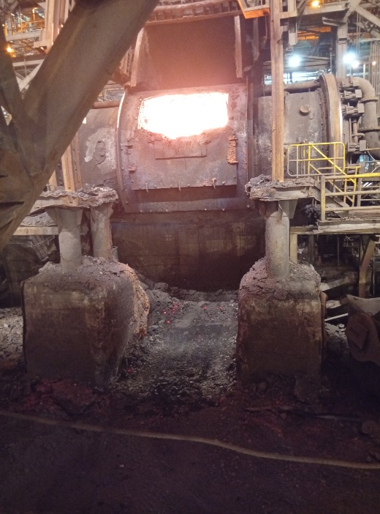

 |  | CPS 2
CPS 3

CPS 1

01-10TA
Control Operacional Supervisor Nave

Fecha: 01/10 TB
Supervisor SOP: | Hector Itter | Supervisor CRM: | Claudio Mora | Operador Picoton: Marcelo Faundez
Supervisor Caemin: | Roberto | Supervisor Nave: | Jorge López | Operador Cargador: Julio Miranda

Actividades | Controles | Responsable | Estatus | Comentarios
Control previo inicio de Actividades. (Inicio de Turno) | Check list Operacional Cargador y Picoton | Op. Maq | P | Operativos Cargador M-637 Revisado por CAEMIN (en taller) Picoton M-855 Revisado por CAEMIN (en taller) Aljibe M-8380 Stand by: Picoton 854 Falta revision por Caemin Cargador 627 Falta revision por Caemin Tiempo en teleoperación: 0 min por perdida de señal.
 | Asegurar condición de equipos por Caemin | Caemin | P
Control previo al retiro del material | Confirmar tiempo de al menos 10 minutos desde el termino de picado del foso | Sup. Nave | P | Se evalua el ingreso inmediato de cargador, por disminucion de material en foso.
 | Verificar visualmente que el material en el foso este sólido (no líquido) | Sup. Nave | P | No se detecta material en estado líquido.
Control durante retiro y traslado de material | Verificar que no exista presencia de llamas, humo o indicios de ignición | Sup. Nave | P | No se aprecian fosos con materiales liquidos ni presencia de llamas en equipos
Control del tratamiento del material en explanada | Asegurar que la disposición del material favorezca el enfriamiento y que este en estado sólido (no líquido). | Sup. Nave | P | Se mantiene area despejada, se realiza retiro de material de explanada
 | Verificar que camion aljibe este disponible durante toda la actividad | Sup. Nave | P | Camion aljibe M-8380 operativo

Termografia (°C)
Picoton | Flexibles | cuña | tornamesa
CPS-1 | 48.2 | 153 | 47.1
CPS-3 | 34 | 104.3 | 40.9
CPS-2 | 40.3 | 153 | 35.6

Cargador | Batea | Parte inferior | Flexibles interiores
CPS-1 | 53 | 54 | 52
CPS-3 | 221 | 96 | 56
CPS-2 | 84 | 91 | 59.7

CPS | CPS-1
Ciclo | J-2
CPS | Fecha | Minutos | Baldadas | Comentarios desviaciones
Termino retiro mazamorra desde CPS | 2026-10-01 08:59:00 | 0
Bloqueo de tapas CPS | 2026-10-01 09:04:00 | 5
Ingreso Picoton foso | 2026-10-01 09:51:00 | 47
Retiro picoton foso | 2026-10-01 09:58:00 | 7
Ingreso Cargador Foso | 2026-10-01 10:01:00 | 3
Retiro de Cargador en foso | 2026-10-01 10:11:00 | 10 | 4 | 16.8 | Ton.
Desbloqueo de tapas CPS | 2026-10-01 10:16:00 | 5
Total |  | 77

CPS | CPS-3
Ciclo | J-3
CPS | Fecha | Minutos | Baldadas | Comentarios desviaciones
Termino retiro mazamorra desde CPS | 2026-10-01 13:21:00 | 0
Bloqueo de tapas CPS | 2026-10-01 13:26:00 | 5
Ingreso Picoton foso | 2026-10-01 13:29:00 | 3
Retiro picoton foso | 2026-10-01 13:42:00 | 13
Ingreso Cargador Foso | 2026-10-01 13:44:00 | 2
Retiro de Cargador en foso | 2026-10-01 13:52:00 | 8 | 4 | 20 | Ton.
Desbloqueo de tapas CPS | 2026-10-01 14:02:00 | 10
Total |  | 41

CPS | CPS-2
Ciclo | J-4
CPS | Fecha | Minutos | Baldadas | Comentarios desviaciones
Termino retiro mazamorra desde CPS | 2026-10-01 17:02:00 | 0
Bloqueo de tapas CPS | 2026-10-01 17:07:00 | 5
Ingreso Picoton foso | 2026-10-01 17:09:00 | 2
Retiro picoton foso | 2026-10-01 17:15:00 | 6
Ingreso Cargador Foso | 2026-10-01 17:15:00 | 0
Retiro de Cargador en foso | 2026-10-01 17:29:00 | 14 | 2 | 8 | Ton.
Desbloqueo de tapas CPS | 2026-10-01 17:33:00 | 4
Total |  | 31
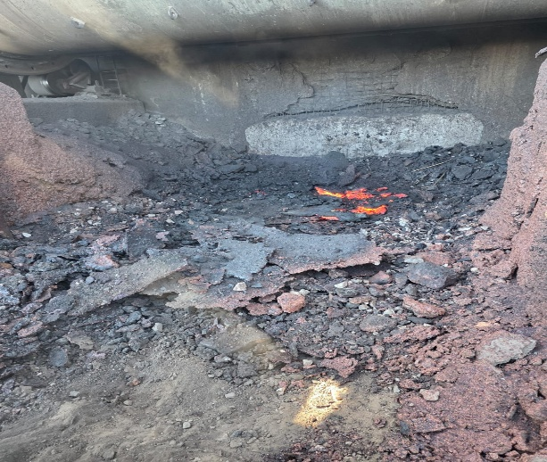
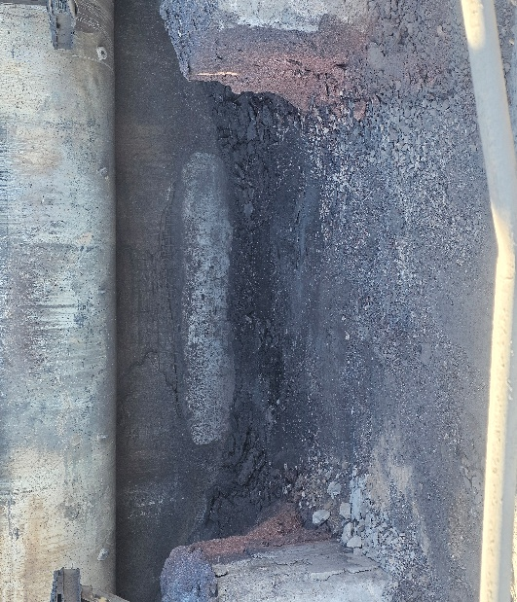

CPS 1

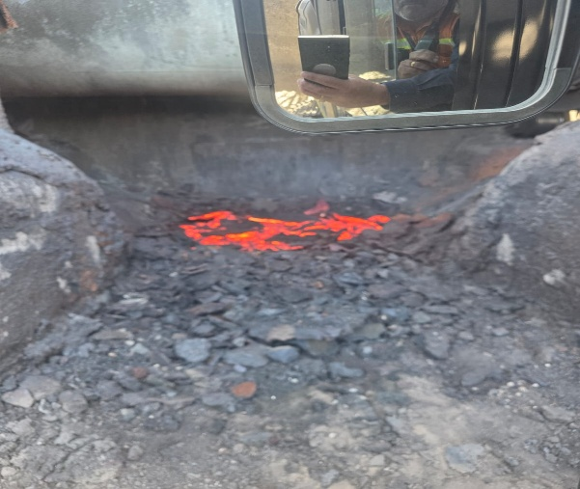
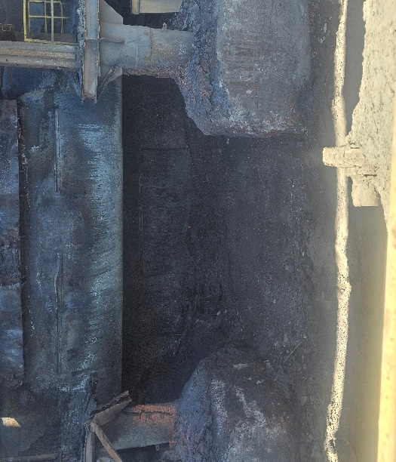
CPS3

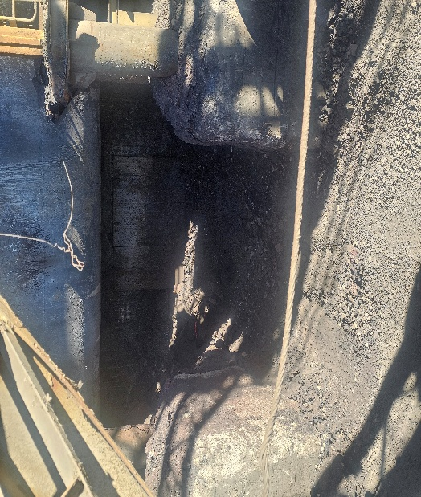
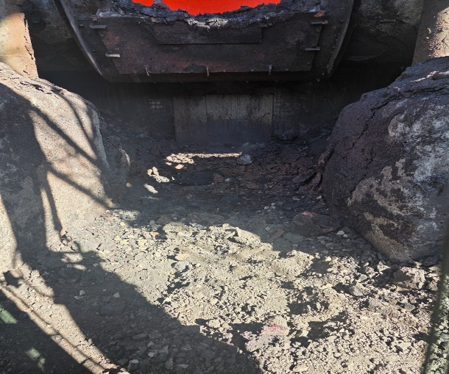

CPS2

01-10 TB
Control Operacional Supervisor Nave

Fecha: 01/10 TB
Supervisor SOP: | Rene Philipps | Supervisor CRM: | Jovelino Burgos | Operador Picoton: Juan Pablo Figueroa
Supervisor Caemin: | Roberto Castillo | Supervisor Nave: | Jorge Galindo | Operador Cargador: Fernando Tapia

Actividades | Controles | Responsable | Estatus | Comentarios
Control previo inicio de Actividades. (Inicio de Turno) | Check list Operacional Cargador y Picoton | Op. Maq | P | Operativos Cargador M-627 Queda en taller CAEMIN. Pendiente de revisión. Picoton M-855 Revisado por CAEMIN. Aljibe M-8380. Stand by: Picoton 854 Falta revision por CAEMIN. Cargador 637 Falta revision por CAEMIN. Tiempo en teleoperación: 0 min por perdida de señal.
 | Asegurar condición de equipos por Caemin | Caemin | P
Control previo al retiro del material | Confirmar tiempo de al menos 10 minutos desde el termino de picado del foso | Sup. Nave | P | Se evalua el ingreso inmediato de cargador, por disminucion de material en foso.
 | Verificar visualmente que el material en el foso este sólido (no líquido) | Sup. Nave | P | No se detecta material en estado líquido.
Control durante retiro y traslado de material | Verificar que no exista presencia de llamas, humo o indicios de ignición | Sup. Nave | P | No se aprecian fosos con materiales liquidos ni presencia de llamas en equipos
Control del tratamiento del material en explanada | Asegurar que la disposición del material favorezca el enfriamiento y que este en estado sólido (no líquido). | Sup. Nave | P | Se mantiene area despejada, se realiza retiro de material de explanada
 | Verificar que camion aljibe este disponible durante toda la actividad | Sup. Nave | P | Camion aljibe M-8380 operativo

Termografia (°C)
Picoton | Flexibles | cuña | tornamesa
CPS-1 | 0 | 0 | 0
CPS-3 | 24 | 75 | 22
CPS-2 | 23 | 180 | 26

Cargador | Batea | Parte inferior | Flexibles interiores
CPS-1 | 0 | 0 | 0
CPS-3 | 34 | 68 | 40
CPS-2 | 180 | 330 | 55

CPS | CPS-1
Ciclo | I-155
CPS | Fecha | Minutos | Baldadas | Comentarios desviaciones
Termino retiro mazamorra desde CPS | 2026-09-30 09:45:00 | 0
Bloqueo de tapas CPS | 2026-09-30 09:45:00 | 0
Ingreso Picoton foso | 2026-09-30 09:45:00 | 0
Retiro picoton foso | 2026-09-30 09:45:00 | 0 |  | No ingresan equipos a solicitud de jefe de turno CRM.
Ingreso Cargador Foso | 2026-09-30 09:45:00 | 0
Retiro de Cargador en foso | 2026-09-30 09:45:00 | 0 | 0 | 0 | Ton.
Desbloqueo de tapas CPS | 2026-09-30 09:45:00 | 0
Total |  | 0

CPS | CPS-3
Ciclo | I-156
CPS | Fecha | Minutos | Baldadas | Comentarios desviaciones
Termino retiro mazamorra desde CPS | 2026-10-01 00:52:00 | 0
Bloqueo de tapas CPS | 2026-10-01 00:54:00 | 2
Ingreso Picoton foso | 2026-10-01 00:55:00 | 1
Retiro picoton foso | 2026-10-01 01:02:00 | 7 |  | 3 min picado boca // 3 min picado piso
Ingreso Cargador Foso | 2026-10-01 01:14:00 | 12
Retiro de Cargador en foso | 2026-10-01 01:18:00 | 4 | 2 | 10.3 | Ton.
Desbloqueo de tapas CPS | 2026-10-01 01:20:00 | 2
Total |  | 28

CPS | CPS-2
Ciclo | J-1
CPS | Fecha | Minutos | Baldadas | Comentarios desviaciones
Termino retiro mazamorra desde CPS | 2026-10-01 04:39:00 | 0
Bloqueo de tapas CPS | 2026-10-01 04:41:00 | 2
Ingreso Picoton foso | 2026-10-01 04:43:00 | 2
Retiro picoton foso | 2026-10-01 04:49:00 | 6 |  | 3 min picado boca // 3 min picado piso
Ingreso Cargador Foso | 2026-10-01 05:01:00 | 12
Retiro de Cargador en foso | 2026-10-01 05:10:00 | 9 | 2 | 3.95 | Ton.
Desbloqueo de tapas CPS | 2026-10-01 05:12:00 | 2
Total |  | 33

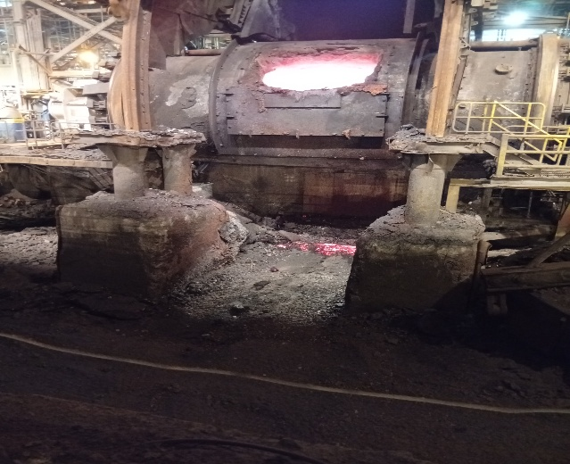
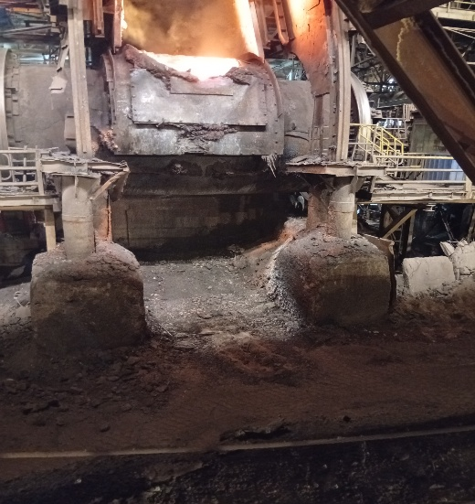

CPS 3 |  | CPS 2

